Sheet1
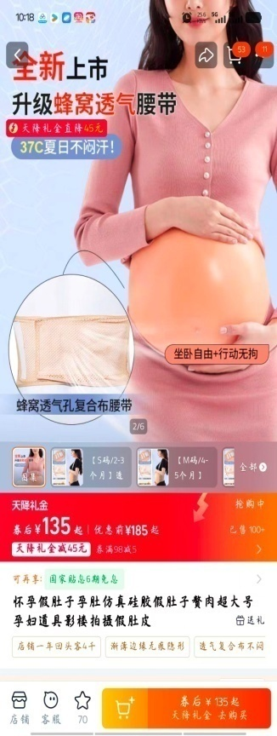
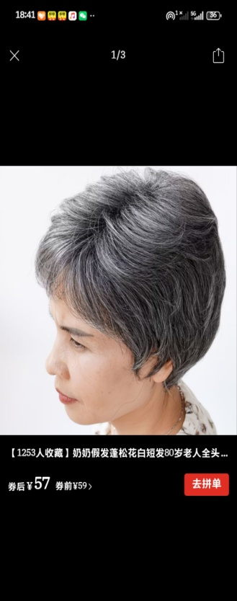
0.9%氯化钠注射液250ml（急用） | 10箱
血压计 | 10个
电极片（除颤仪厂家是医博士） | 10对
黑黄垃圾袋 （必须加急） | 各20卷
一次性使用捆扎止血带（永安医械）（急用） | 10盒
清风卫生纸（纸盒装）（急用） | 20盒
一次性使用治疗巾50×70厘米（扬海）（急用） | 2盒
腕带 | 50个
爱护佳免洗手消毒液 | 20个
一次性使用医用纱布块（杰吉） | 2盒
医用灭菌注射器10ml 和50ml（康进）（急用） | 各2盒
画报纸（60×45cm） | 30张
马克笔24色（得力文具） | 2盒
简易呼吸器（台湾彦大有限公司）（急用） | 2个
安尔碘（利康） | 2打
医用薄膜手套（科邦） | 5袋
姓名贴（急用 ） | 20张
大瓶贴（急用） | 100张
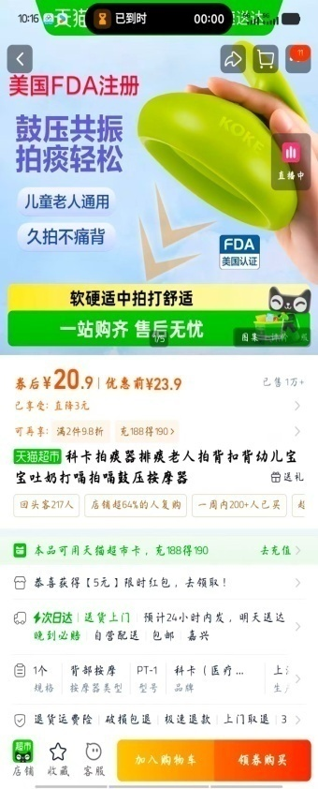
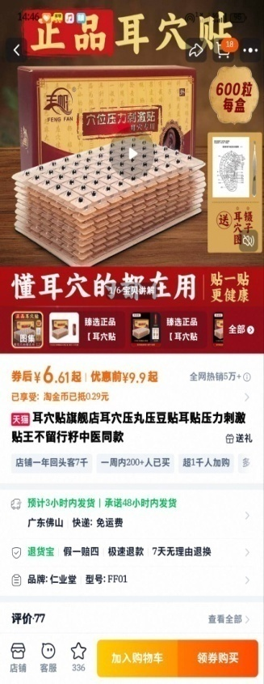
一次性医用外科口罩（洛华医疗）（急用） | 10包
医用导电膏100克（胜慧） | 10盒
南孚聚能环七号电池 | 20个
石蜡油纱布 | 3盒

二赛道

一次性鼻饲管（杰吉） | 20个
一次性雾化吸入器口含嘴式（晶康宇） | 40个
一次性吸痰包（杰吉） | 20个
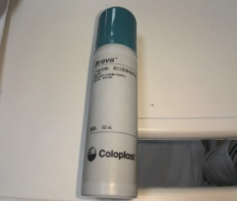
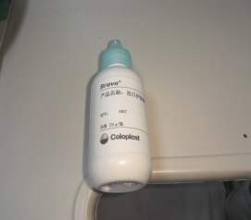
酒精棉片（急用） | 10盒
医用模拟短手臂（医模科技） | 5个
鼻饲管固定贴 | 50个
胜舒二件式造口袋（急用） | 100个
王不留行籽贴（急用） | 3包
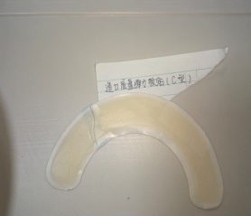
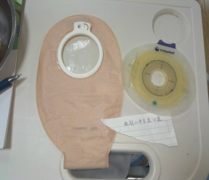
假肚子孕肚真硅胶（店铺：欧丽义乳）2月份（急用） | 1个
胜舒黏胶去除剂喷剂（急用） | 10瓶
胜舒造口底盘弹力胶贴 Y型C型（急用） | 各50个
胜舒造口腰带（急用） | 5个
胜舒造口防漏可塑贴环（基础版）（急用） | 100个
拍痰神器（急用） | 2个
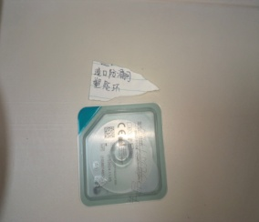
医用耳朵穴位模型（16×21cm）（急用） | 2个
75度酒精消毒液 | 5瓶
气球（急用） | 20个
医用弯剪（13×5cm）（急用） | 10个
三色果盘（红黄绿色）（急用） | 各1个
胜舒造口护肤粉25g（急用） | 2瓶
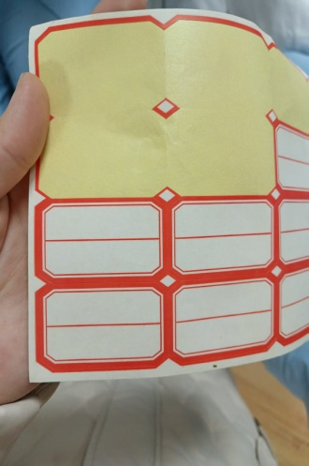
胜舒造口皮肤保护剂50ml（急用） | 2瓶
假发（老年人）（急用） | 1顶
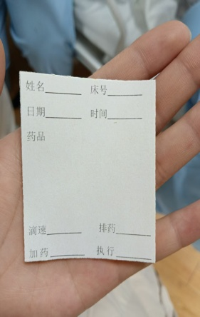
心电监护电极片 | 5包

